상품제안서
스누피 모던라인50 비치타올 | 상품코드: F07214

 |  |  |  |  |  |  | 02-412-0044 | www.easy1.co.kr
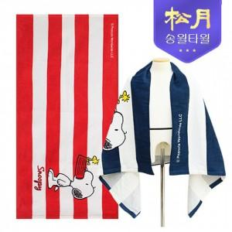

【상세/제작정보】 | 자수인쇄의 경우 기본 글자 12~15자 기준 세팅 단가입니다. 로고 및 15자 이상 글자, 난이도 등에 따라 단가 변동있으니 문의 먼저 주세요!

【인쇄/포장옵션】 | 실크, 자수 / 포장지포장

【공급단가】 | 수량 | 100~ | 300~ | 500~ | 1,000~ | 3,000~
*VAT별도 | 단가 | 6,460원 | 6,230원 | 6,000원 | 5,770원 | 5,540원

【상품 URL】 | https://dev.easy1.co.kr:443/src/goods_detail.php?gdno=7214

